Pràctica 1
1a: Corba característica |  |  |  |  |  |  |  |  |  |  |  |  | 1b: Temps de resolució

Mesura de la taxa de fons |  |  |  |  |  | Taula 1 |  |  |  |  |  |  | Taula 1 |  |  |  |  |  | Mesura de la taxa de fons
nº mesura | temps (s) | Comptes N | u N | Taxa comptes n | u n | nº mesura | temps (s) | Tensió (V) | Comptes N | u N | Taxa comptes n | u n | Mostra | temps (s) | Comptes M | u M | Taxa comptes m | u m | nº mesura | temps (s) | Comptes N | u N | Taxa comptes n | u n
1 | 300 | 84 | 9.2 | 0.280 | 0.031 | 1 | 90 | 630 | 0 | 0 | 0 | 0 | fons (b) |  | 64.2 | 8.0 | 0.214 | 0.027 | 1 | 300 | 80 | 8.9 | 0.267 | 0.030
2 | 300 | 70 | 8.4 | 0.233 | 0.028 | 2 | 121 | 635 | 2709 | 52 | 22.39 | 0.43 | 1 | 1200 | 15380 | 124 | 12.82 | 0.10 | 2 | 300 | 59 | 7.7 | 0.197 | 0.026
3 | 300 | 71 | 8.4 | 0.237 | 0.028 | 3 | 120 | 640 | 3021 | 55 | 25.18 | 0.46 | 12 | 1200 | 34396 | 185 | 28.66 | 0.15 | 3 | 300 | 61 | 7.8 | 0.203 | 0.026
4 | 300 | 86 | 9.3 | 0.287 | 0.031 | 4 | 70 | 795 | 2509 | 50 | 35.84 | 0.72 | 2 | 1200 | 19163 | 138 | 15.97 | 0.12 | 4 | 300 | 66 | 8.1 | 0.220 | 0.027
5 | 300 | 55 | 7.4 | 0.183 | 0.025 | 5 | 110 | 660 | 2835 | 53 | 25.77 | 0.48 |  |  |  |  |  |  | 5 | 300 | 55 | 7.4 | 0.183 | 0.025
Mitja | - | 73.2 | 8.5 | 0.244 | 0.028 | 6 | 90 | 680 | 2538 | 50 | 28.20 | 0.56 |  |  |  |  |  |  | Mitja | - | 64.2 | 8.0 | 0.214 | 0.027
voltatge a 795 |  |  |  |  |  | 7 | 90 | 700 | 2785 | 53 | 30.94 | 0.59 |  |  |  |  |  |  | voltatge 840
 |  |  |  |  |  | 8 | 90 | 720 | 2923 | 54 | 32.48 | 0.60 | Temps de resolució |  |  |  |  |  |  |  | 1500
Paràmetres de Plateau |  |  |  |  |  | 9 | 90 | 740 | 3027 | 55 | 33.63 | 0.61 | X | u X | Y | u Y | Z | u Z
Tensió llindar | Vs | 635 |  |  |  | 10 | 90 | 760 | 3127 | 56 | 34.74 | 0.62 | 198.5 | 4.7 | 5734 | 72 | -0.013 | 0.032
 | V2 | 980 |  |  |  | 11 | 90 | 780 | 3221 | 57 | 35.79 | 0.63
 | V1 | 640 |  |  |  | 12 | 90 | 800 | 3336 | 58 | 37.07 | 0.64 | tau | u tau | tau menyspreant mb | u tau menyspreant mb
Longitud | V2 - V1 | 340 |  |  |  | 13 | 90 | 820 | 3381 | 58 | 37.57 | 0.65 | -0.0002297 | 0.0000062 | 0.0003005546782
Punt mig (tensió de treball) | Vm | 810 | uP |  |  | 14 | 90 | 840 | 3613 | 60 | 40.14 | 0.67
Pendent (per a 100V) | P | 15.83% | 0.81% |  |  | 15 | 90 | 860 | 3572 | 60 | 39.69 | 0.66
 |  |  |  |  |  | 16 | 90 | 880 | 3653 | 60 | 40.59 | 0.67 |  | a | 455.0129956
 |  |  |  |  |  | 17 | 90 | 900 | 3728 | 61 | 41.42 | 0.68 |  | b | 363.9772022
 |  |  | 69.75446429 |  |  | 18 | 90 | 920 | 3749 | 61 | 41.66 | 0.68 |  | c | -620.42645
 |  |  | 385 | 827.5 |  | 19 | 90 | 940 | 3830 | 62 | 42.56 | 0.69 |  | d | 198.5113178
 |  |  |  |  |  | 20 | 90 | 960 | 4000 | 63 | 44.44 | 0.70
 |  |  | 12.43590569 |  |  | 21 | 90 | 980 | 3934 | 63 | 43.71 | 0.70
 |  |  | 0.255255977 |  |  | 22 | 90 | 1000 | 4934 | 70 | 54.82 | 0.78
 |  |  |  |  |  | 23 | 90 | 1020 | 6324 | 80 | 70.27 | 0.88
 |  |  |  |  |  | 24 | 90 | 1040 | 20249 | 142 | 224.99 | 1.58
 |  |  |  |  |  | 25 |  |  |  | 0 | #DIV/0! | #DIV/0!
 |  |  |  |  |  | 26 |  |  |  | 0 | #DIV/0! | #DIV/0!
 |  |  |  |  |  | 27 |  |  |  | 0 | #DIV/0! | #DIV/0!
 |  |  |  |  |  | 28 |  |  |  | 0 | #DIV/0! | #DIV/0!
 |  |  |  |  |  | 29 |  |  |  | 0 | #DIV/0! | #DIV/0!
 |  |  |  |  |  | 30 |  |  |  | 0 | #DIV/0! | #DIV/0!

nº mesura

Pràctica 2
2a: Factor Geomètric

 |  |  |  |  | Taula 1
 |  |  |  |  | nº pis | distancia d (cm) | Distancia D (cm) | temps (s) | Comptes M | u M | Taxa comptes m | u m | m tau | Taxa comptes n | u n | 1/d^2 | u 1/d^2 | 2Gp | u 2Gp | 2G | u2G
 |  |  |  |  | 1 | 1.00 | 2.02 | 81 | 12338 | 111 | 152.3 | 1.4 | 0.030 | 157.1 | 1.5 | 1.000 | 0 | 0.504 | 0 | 0.501 | 0
 |  |  | incertesa u |  | 2 | 2.00 | 2.66 | 130 | 11468 | 107 | 88.22 | 0.82 | 0.018 | 89.80 | 0.85 | 0.250 | 0 | 0.247 | 0 | 0.246 | 0
radi tub Geiger-Müller: | a (cm) | 1.75 | 0 |  | 3 | 3.00 | 3.47 | 191 | 10903 | 104 | 57.08 | 0.55 | 0.011 | 57.74 | 0.56 | 0.111 | 0 | 0.136 | 0 | 0.136 | 0
radi de la font: | s (cm) | 0.3 | 0.1 |  | 4 | 4.00 | 4.37 | 265 | 10320 | 102 | 38.94 | 0.38 | 0.008 | 39.25 | 0.39 | 0.063 | 0 | 0.084 | 0 | 0.084 | 0
 |  |  |  |  | 5 | 5.00 | 5.30 | 343 | 10017 | 100 | 29.20 | 0.29 | 0.006 | 29.38 | 0.30 | 0.040 | 0 | 0.056 | 0 | 0.056 | 0
temps mort detector: | tau (s) | 0.0002 |  |  | 6 | 6.00 | 6.25 | 485 | 10571 | 103 | 21.80 | 0.21 | 0.004 | 21.89 | 0.21 | 0.028 | 0 | 0.040 | 0 | 0.040 | 0
Taxa de fons: | n fons |  |  |  | 7 | 7.00 | 7.22 | 621 | 10558 | 103 | 17.00 | 0.17 | 0.003 | 17.06 | 0.17 | 0.020 | 0 | 0.030 | 0 | 0.030 | 0
 |  |  |  |  | 8 | 8.00 | 8.19 | 751 | 10668 | 103 | 14.21 | 0.14 | 0.003 | 14.25 | 0.14 | 0.016 | 0 | 0.023 | 0 | 0.023 | 0
 |  |  |  |  | 9 | 9.00 | 9.17 | 840 | 10128 | 101 | 12.06 | 0.12 | 0.002 | 12.09 | 0.12 | 0.012 | 0 | 0.018 | 0 | 0.018 | 0
 |  |  |  |  | 10 | 10.00 | 10.15 | 990 | 10018 | 100 | 10.12 | 0.10 | 0.002 | 10.14 | 0.10 | 0.010 | 0 | 0.015 | 0 | 0.015 | 0
 |  |  |  |  |  |  |  |  |  |  |  |  |  | 246.5553005 | 25.02818333

2b:

 | Mesura sense filtre
 |  |  |  |  | nº pis | distancia d (cm) | Distancia D (cm) | temps (s) | Comptes M | u M | Taxa comptes m | u m | m tau | Taxa comptes n | u n | 1/d^2 | u 1/d^2 | 2Gp | u 2Gp | 2G | u2G
 |  |  |  |  | 2 | 2.00 | 2.66 | 125 | 94917 | 308.0860269 | 759.336 | 2.464688216 | 0.152 | 895.303 | 3.426 | 0.250 |  | 0.247 |  | 0.246
 |  |  |  |  |  |  |  |  |  |  |  |  |  |  |  |  |  | 0.1237116526
 |  |  |  |  |  |  |  |  | 0.003245846655

 |  |  |  | Baix | 1 | 0.5546
 | Mesura amb filtre |  |  | Nostre | 1.173 | 0.606498 | filtre 18
 |  |  |  | Dalt | 1.25 | 0.7231

 |  |  |  | Percdentatge | 0.692

 |  |  |  |  | nº pis | distancia d (cm) | Distancia D (cm) | temps (s) | Comptes M | u M | Taxa comptes m | u m | m tau | Taxa comptes n | u n | 1/d^2 | u 1/d^2 | 2Gp | u 2Gp | 2G | u2G
 |  |  |  |  | 2 | 2.00 | 2.66 | 900 | 21011 | 144.9517161 | 23.34555556 | 0.1610574623 | 0.005 | 23.455 | 0.163 | 0.250 |  | 0.247 |  | 0.246

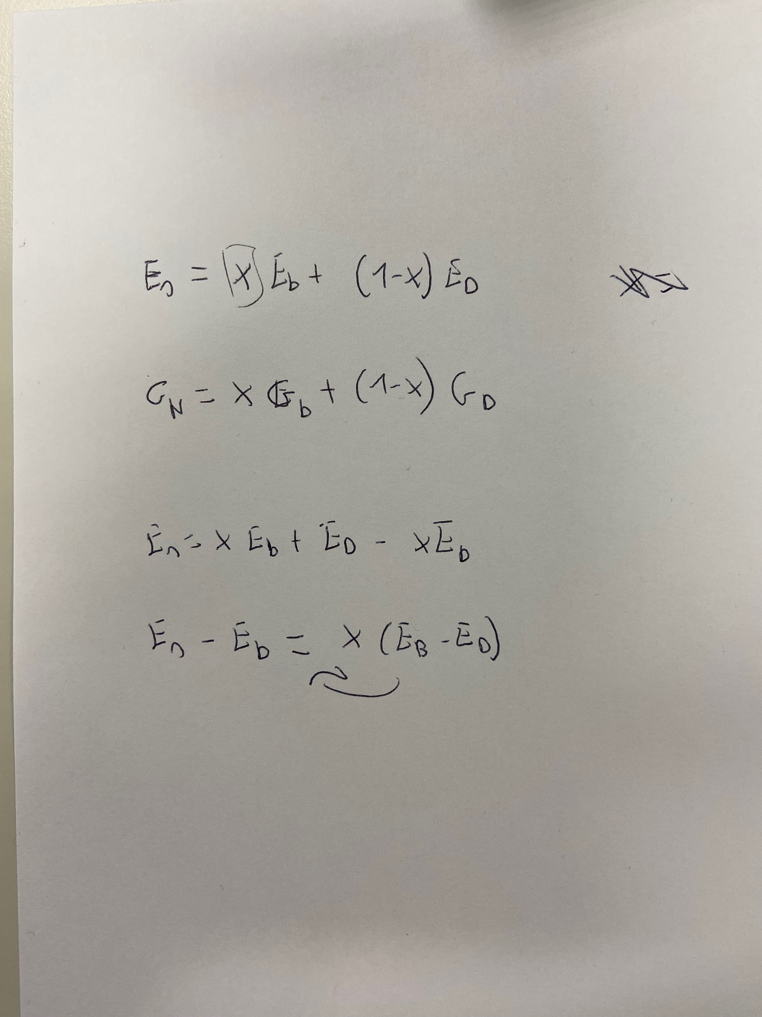
 | Determinació de l'eficiencia absoluta

 |  |  |  |  |  |  |  |  |  |  | 1189551 | 2617012.2 |  | 26.170122
 |  |  |  |  |  |  |  |  |  |  | 425402 | 935884.4 |  | 9.358844

 | Determinació de l'eficiencia intrínseca

 |  |  |  |  |  |  |  |  | 22.99 | 0.17
 |  |  |  |  |  |  |  |  | 20691 | 153

 |  |  |  |  |  |  |  |  |  |  |  |  | 0.56
 |  |  |  |  |  |  |  |  |  |  |  |  | 26.1 | 0.0214559387

 |  |  |  |  |  |  |  |  |  |  |  |  |  |  | Mode d'emissió | Energia (keV) | Intensitat absoluta (%) | Taxa d'emissió
 |  |  |  |  |  |  |  |  |  |  |  |  |  |  | e | ~ 4 | 7.4
 |  |  |  |  |  |  |  |  |  |  |  |  |  |  | e | ~ 30 | 0.8
 |  |  |  |  |  |  |  |  |  | 0.8 |  |  |  |  | e | 624,206 | 7.7
 |  |  |  |  |  |  |  |  |  | 6.9 |  |  |  |  | e | 655.65 | 1.43
Mesura de la taxa de fons |  |  |  |  |  |  |  |  |  | 85.4 |  |  |  |  |  | 660.35 | 0.28
nº mesura | temps (s) | Comptes N | u N | Taxa comptes n | u n |  |  |  |  | 93.1 | 119014.385 |  |  |  |  | 511 | 94.8
1 | 316 | 126 | 11 | 0.399 | 0.036 |  |  |  |  |  |  |  | 0.0095 | 1214 |  | 1173 | 5.2
2 | 368 | 154 | 12 | 0.418 | 0.034 |  |  |  |  |  |  |  | 0.0018 | 230 |  |  | 117.61 | 150347
3 | 304 | 137 | 12 | 0.451 | 0.039 |  |  |  |  |  |  |  | 0.00035 | 45 |  | ~ 5
4 | 336 | 162 | 13 | 0.482 | 0.038 |  |  |  |  |  |  |  | 0.117 | 14957 |  | ~ 35
5 | 306 | 150 | 12 | 0.490 | 0.040 |  |  |  |  |  |  |  | 0.0064 | 818 |  | 661,646
Mitja | - | 146 | 12 | 0.448 | 0.037 | 22.892 |  |  |  |  |  |  | 0.019 | 2429 | 303608
 |  |  |  |  |  |  |  |  |  |  |  |  |  | 0
 |  |  |  |  |  |  |  |  |  |  |  |  | 0.0022 | 281
 |  |  |  |  |  | 894.8 | 2023-04-03 |  |  |  |  |  | 0.0004 | 51
 |  |  |  |  |  | 111850 | 5627375 |  | 0.02305112007 | #ERROR! |  |  | 0.00008 | 10
 |  |  |  |  |  |  |  |  | 127835 |  |  |  | 0.028 | 3579
 |  |  |  |  |  |  |  |  |  |  |  |  | 0.0019 | 243
 |  |  |  |  |  |  |  |  |  |  |  |  | 0.004 | 511 | 63917.5

 |  |  |  |  |  |  |  |  |  | 0.0008 | 102
 |  |  |  |  |  |  |  |  |  | 0.009 | 1151
 |  |  |  |  |  |  |  |  |  | 0.106 | 13551
 |  |  |  |  |  |  |  |  |  |  | 0
 |  |  |  |  |  |  |  |  |  |  | 0
 |  |  |  |  |  |  |  |  |  | 0.019 | 14803 | 1850412
 |  |  |  |  |  |  |  |  |  |  | 0
 |  |  |  |  |  |  |  |  |  | 0.0022 | 281
 |  |  |  |  |  |  |  |  |  | 0.0004 | 51
 |  |  |  |  |  |  |  |  |  | 0.00008 | 10
 |  |  |  |  |  |  |  |  |  | 0.028 | 3579
 |  |  |  |  |  |  |  |  |  | 0.0019 | 243
 |  |  |  |  |  |  |  |  |  | 0.004 | 511 | 63917.5

